우리나라 확진자 수
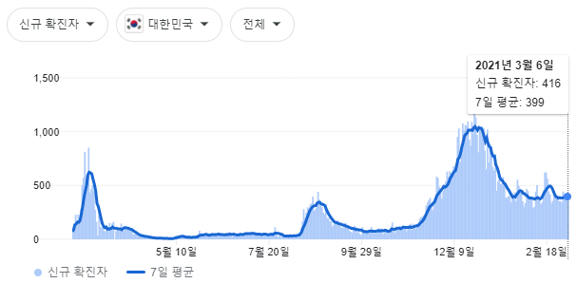
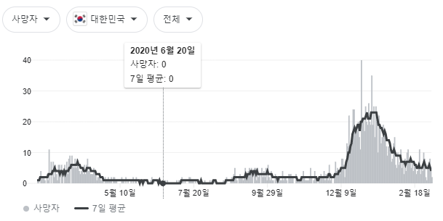
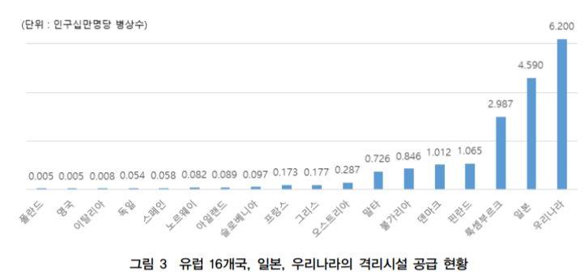
 | date | 분포 | period(days) | 최대확진자(명) | 최대확진 발생 7일 평균 | 누적확진자(명) | 일반 음압beds 조정값 | 일반 비음압 beds 조정값 | 중환자 음압 beds 조정값 | 중환자 비음압 beds 조정값 | 응급실 음압 beds 조정값 | 응급실 비음압 beds 조정값
1 | 2.17~3.17 | 1st wave | 30 | 851 | 601 | 8290 | 1145 | 2087 | 304 | 654 | 151 | 197
2 | 5.31~7.31 | controlled | 60 | 50 | 45 | 2837 | 3345 | 6100 | 888 | 1912 | 442 | 576
3 | 8.12~10.12 | 2nd wave | 60 | 441 | 337 | 9989 | 950 | 1732 | 252 | 543 | 126 | 164
4 | 11.13~3.8 | 3rd wave | 120 | 1237 | 1036 | 64340 | 147 | 269 | 39 | 84 | 20 | 25

 |  | 음압 beds | 비음압 beds | 총(음압+비음압)
 | 일반 격리병실 | 1898 | 3461 | 5359
 | 중환자 격리병실 | 504 | 1085 | 1589
 | 응급실 격리병실 | 251 | 327 | 578

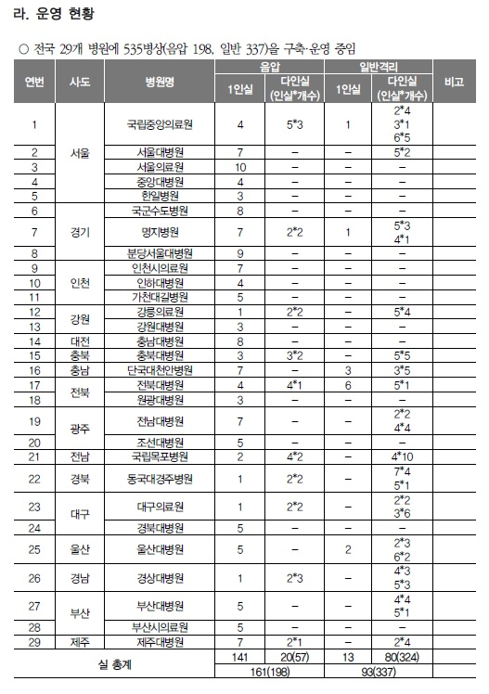
 | 입원치료 확진자의 평균 재원기간은 20.7일이었으며, 산소치료 이상의 치료가 필요한 확진자의 평균 재원기간은 23.7일이었다. 출처 : 포널스(http://www.fornurse.co.kr)

OECD 보건통계
국가 | 급성기 병상수 | 공공병상수 | 의사수 | 인구 | 급성기 병상수/인구1000명 critical care beds | 공공병상수/1000명 | 의사수/1000 | 의료비용(%) | 치명률 | 치명률 기준 날짜 | peak date | 기간 | peak 확진자 | peak근처 7일평균 확진자 | peak 지점 사망자 | 사망자 7일 평균 | 확진자수(누적) | 사망자(누적) | 재생산지수 | 특징
영국 | 169,291 | 140,632 | 189,953 | 66,650,000 | 2.54 | 2.11 | 2.85 | 9.8 |  |  | 2020-04-21 | 3월 12일~6월15일 | 5490 | 4848 | 1224 | 880 |  |  |  | *병상 적고 인구 이동이 많음 *현재 대규모 사망은 감염병 발생 규모와 공리주의적 분배 시스템에 의한 것이지, 의료시스템 역량 초과에 기인한 것이 아님
이탈리아 | 158,143 | 127,963 | 240,836 | 60,360,000 | 2.62 | 2.12 | 3.99 | 8.8 | 13.4 | 4.27 | 2020-03-30 | 3월 1일~6월 1일 | 6203 | 5651 | 812 | 788 | 203,591명 | 27,682명이 사망 |  | *북부지역에서 의료 시스템 확충 이전에 이미 환자 발생 규모가 의료 시스템 역량을 초과하여 대규모 사망자 발생함. * 4월 30일 기준, 총 1,910,761건의 검사를 진행함 (Worldometer, 2020). 누적 확진자 수는 203,591명이며, 그 중 27,682명이 사망 *하루 기준 중환자실에 입원한 환자의 비율은 확진자의 9-11% 이고 전문 호흡기 치료가 필요한 경우 입원이 가능함 (Remuzzi, A., 2020) * 롬바르디아 주에서는 2월 20일부터 3월 18일까지 1591명의 중환자가 입원을 했고, 이중 99%가 호흡곤란 증상을 호소하며 88%는 기관 내 삽관, 11%는 인공호흡기가 필요함
스페인 | 114,064 | 95,758 | 182,127 | 46,940,000 | 2.43 | 2.04 | 3.88 | 8.9 | 8 | 4.28 | 2020-04-03 | 3월 11일~5월 11일 | 8102 | 7721 | 950 | 845 | 170,099명 | 17,756명 |  | * 2020년 1월31일부터 4월13일까지 발 생한 스페인의 COVID-19 누적 확진자 수는 170,099명이며, 누적 사망자 수는 17,756명 * 스페인의 중환자실 병상은 공공 병원 4,627개, 총 ICU 병상은 4월5일 기준 6,861개에 달함. 마드리드의 경우 1,499개, 까딸루냐의 경우 2,249개의 ICU 병상 보유한 한편, 안달루시아 지역은 494개에 그침 *Alava와 La Roija 지방에서는 지역 ICU 병상 능력의 216%와 163%의 환자를 수용하였음. 그러나 대도시들은 상대적으로 많은 병상을 보유하여 중환자실 병상 초과가 없었음 * 3월8일부터 4월8일까지 스페인 내 COVID-19 사망자의 57%가 요양원 시설에서 발생함.
독일 | 499,780 | 270,645 | 352,835 | 83,020,000 | 6.02 | 3.26 | 4.25 | 11.2 | 4.5 | 5.17 | 2020-04-03 | 3월 12일~5월 31일 | 6365 | 5755 | 510 | 212 | 125,098명 | 2,969명 |  | *중환자실 병상이 압도적으로 많음 * 4월 14일 현재 누적 확진자 수 125,098명 및 누적 사망자 수 2,969명으로, 하루 기준 확진자 2,082명 및 사망자 170명이 추가 집계됨 *현재까지 중환자 병상 수가 국가 단위에서 부족하지 않았기 때문에 독일에서는 트리아지를 적용하지 않고 있음. RKI의 분석에 의하면 독일의 중환자 병상은 최대 60%까지만 가동되고 있음
미국 | 800,808 | 200,202 | 856,602 | 328,200,000 | 2.44 | 0.61 | 2.61 | 16.9 |  |  |  |  |  |  |  |  | 776,093 건 | 41,758 건 |  | 4월 22일 현재, - 누적 확진자 수(total cases): 776,093 건 / 825,306 건 (4,163,464 건 검사) - 누적 사망자 수(total deaths): 41,758 건 / 45,075 건
대만 | 81,552 | 43,369 | 46,904 | 23,570,000 | 3.46 | 1.84 | 1.99 | 6.1 | 1.6 | 5.22 | 2020-03-24 | 3월 18일~5월11일 | 20 | 20 | 3 | 0 | 429명 | 6명 |  | * SARS, MERS의 경험으로 신종 전염병에 대한 반응 속도가 매우 빨랐음. * 4월 25일 기준, 대만의 COVID-19 누적 확진자 수는 429명이며 그 중 6명이 사망하였 음. 확진자 중 343명은 해외유입, 55명은 대만 내 감염, 31명은 해군함 둔무호(敦睦, Friendship Flotilla)에서 집단감염으로 발생함.129) 25일 기준 검진자 수는 총 5만 9,840명이고 격리 해제자는 264명.130) 4월 30일까지 추가 감염자 없어 확진자 429명, 사망자 6명 동일함
일본 | 985,435 | 449,075 | 307,395 | 126,500,000 | 7.79 | 3.55 | 2.43 | 10.9 | 2.6 | 5.07 | 2020-04-11 | 4월 3일~6월1일 | 701 | 489 | 20 | 20
한국 | 368,710 | 64,550 | 120,838 | 51,640,000 | 7.14 | 1.25 | 2.34 | 8.1 | 2.4 | 5.21 |  | 2월 20일~5월 2일
멕시코 | - | - | - | 126,200,000 |  |  |  |  |  |  | 2020-10-05 | 4월 6일~ | 28115 | 8009 | 2789 | 753 |  |  |  | 674개 병원 중 총 13387개 빈 병상, 6222개 사용중 (31% 사용중)

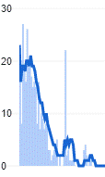

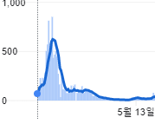

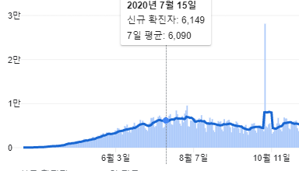

 | 대만 |  | 한국 |  |  |  |  |  |  |  |  | 멕시코

